样式区别
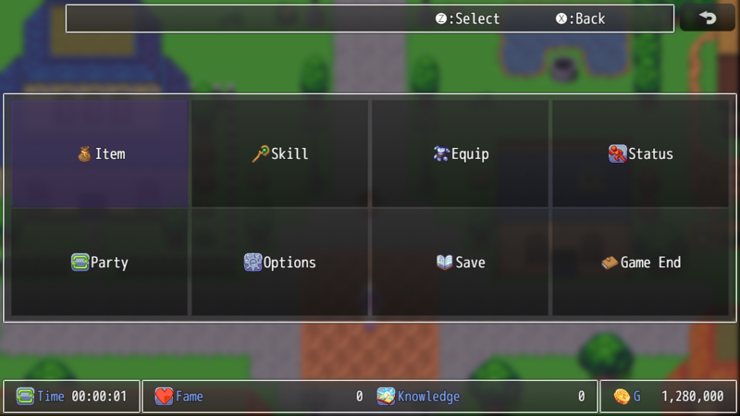
Default Vertical Side Style:
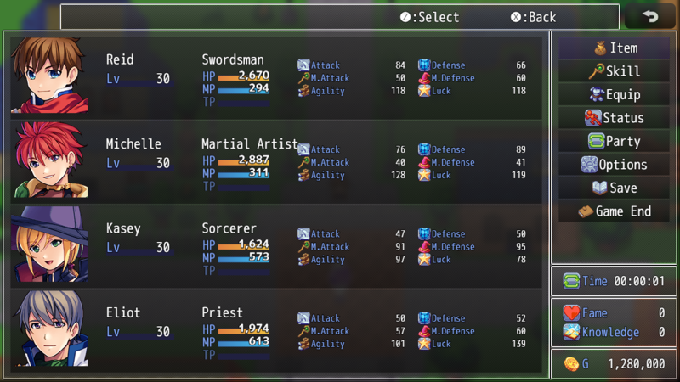

Top Horizontal Style:
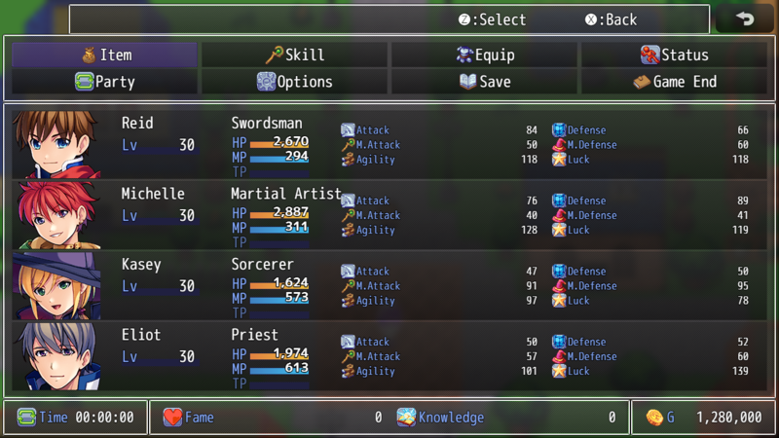

Thin Top Horizontal Style:
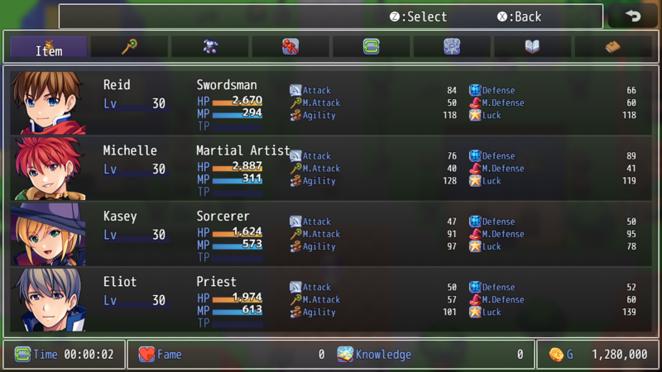

Bottom Horizontal Style:
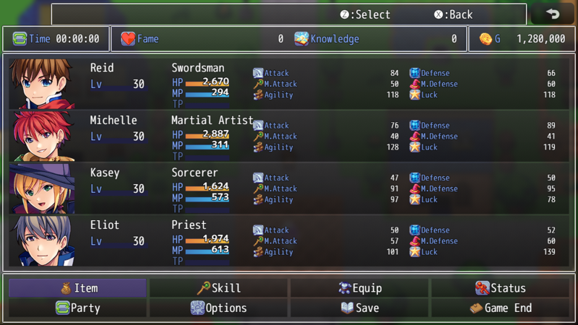

Thin Bottom Horizontal Style:
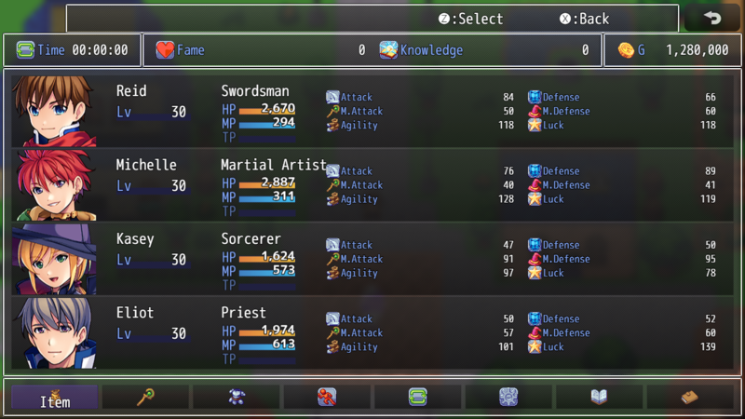

Mobile Full Screen Style:

自用备忘2
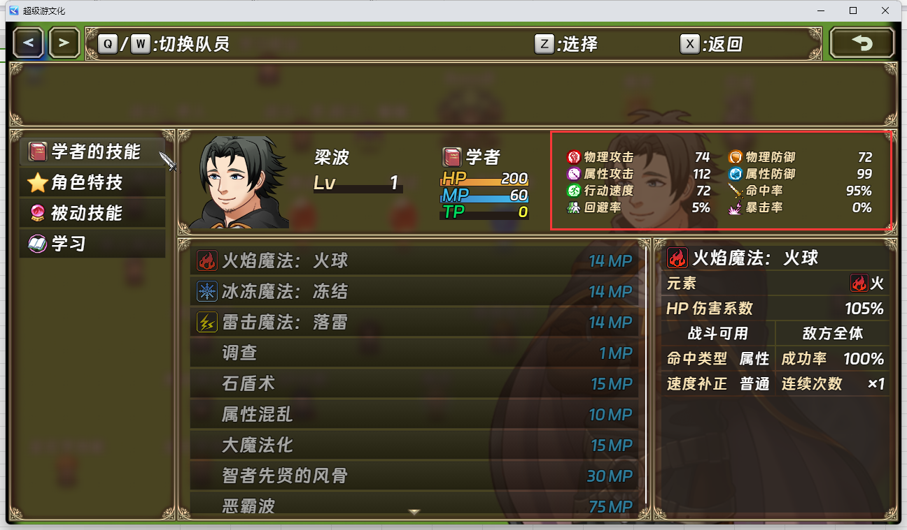
VisuMZ_0_CoreEngine
插件参数:Parameter Settings → Displayed Parameters

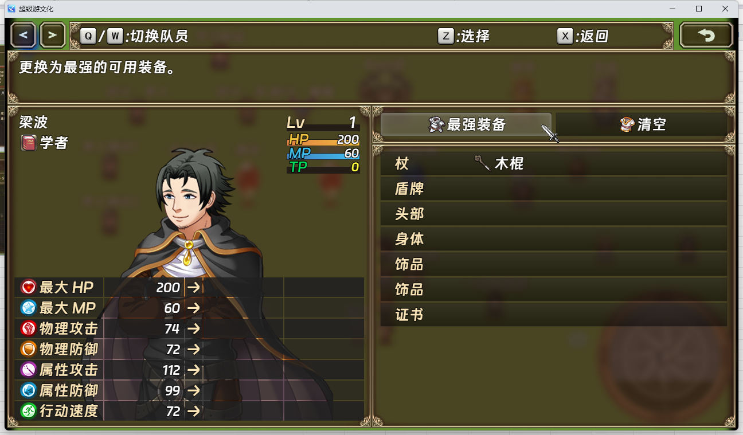
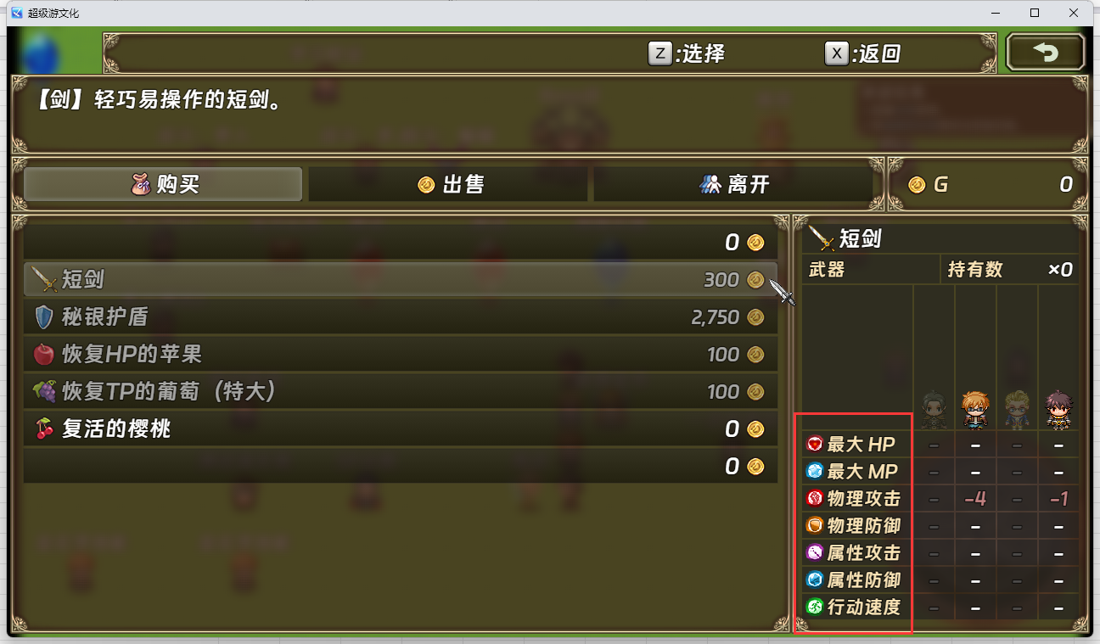

VisuMZ_0_CoreEngine
插件参数:Parameter Settings → Extended Parameters

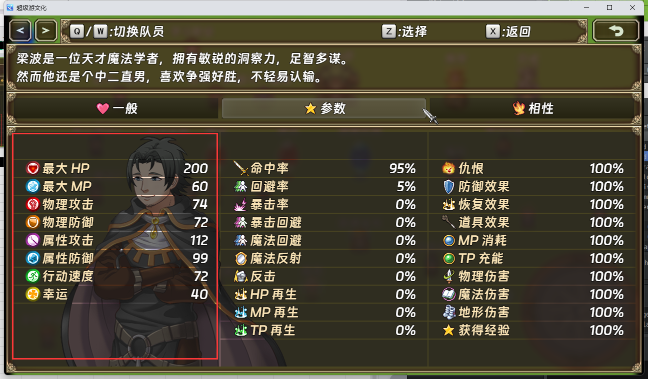

VisuMZ_1_ElementStatusCore
插件参数:Status Menu Settings
→ Displayed Parameters
→ Column 1:

